原鍵盤設計
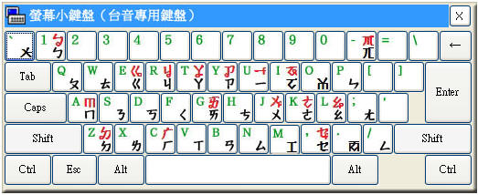
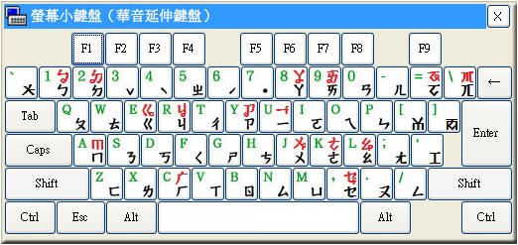

台語方音字典編碼
聲母與韻母表 |  |  |  |  | 韻母 |  |  |  |  | 入聲（以 ㄚ 為例）
序號 | 注音符號 | 鍵盤按鍵 | 字典編碼 | 拼音字母 | 序號 | 舒聲注音 | 促聲注音 | 字典編碼 | 拼音字母 | 序號 | 注音符號 | 國際音標 | 字典編碼 | 拼音字母 | 序號 | 1 | 2 | 3 | 4 | 5 | 6 | 7 | 8 | 9 | 10 | 11 | 12 | 13 | 14 | 15 | 16 | 17 | 18 | 19 | 20 | 21 | 22 | 23 | 24 | 25 | 26 | 27 | 28 | 29 | 30 | 31 | 32 | 33 | 34 | 35 | 36 | 37 | 38 | 39 | 40 | 41 | 42 | 43 | 44 | 45 | 46 | 47 | 48 | 49 | 50 | 51 | 52 | 53 | 54 | 55
1 | ㄅ | 1 | p | p | 1 | ㄧ | ㄧㆷ | i | i | 1 | ㄚ | a | a | a | 注音符號 | ㄅ | ㄆ | ㆠ | ㄇ | ㄉ | ㄊ | ㄋ | ㄌ | ㄍ | ㄎ | ㆣ | ㄫ | ㄗ | ㄘ | ㆡ | ㄙ | ㄐ | ㄑ | ㆢ | ㄒ | ㄏ | ㄚ | ㆩ | ㆦ | ㆧ | ㄜ | ㆤ | ㆥ | ㄧ | ㆪ | ㄨ | ㆫ | ㄞ | ㆮ | ㄠ | ㆯ | ㆰ | ㆱ | ㆬ | ㄢ | ㄣ | ㄤ | ㆲ | ㄥ | ㆭ |  | ˋ | ˪ | ㆴ | ㆵ | ㆻ | ㆷ | ˊ | ˫ | ˙
2 | ㄆ | a | P | ph | 2 | ㄨ | ㄨㆷ | u | u | 2 | ㄚㆷ | a? | a | ah | 台羅拼音 | p | ph | b | m | t | th | n | l | k | kh | g | ng | ts | tsh | j | s | tsi | tshi | ji | si | h | a | ann | o | onn | o | e | enn | i | inn | u | unn | ai | ainn | au | aunn | am | om | m | an | in | ang | ong | -ng |  | 1 | 2 | 3 | p4 | t4 | k4 | h4 | 5 | 7 | 8
3 | ㆠ | q | b | b | 3 | ㄚ | ㄚㆷ | a | a | 3 | ㆩ | ã | Na | ann | 輸入碼 | p | P | b | b | t | T | d | d | k | K | g | G | z | c | j | s | Z | C | J | S | h | a | Na | O | NO | o | e | Ne | i | Ni | u | Nu | I | NI | U | NU | aB | oB | B | aD | iD | aG | OG | oG | G
4 | ㄇ | 2 | b | m | 4 | ㆦ | ㆦㆷ | o | oo | 4 | ㆩㆷ | ãʔ | Na | annh | 按鍵字元 | 1 | a | q | 2 | w | s | x | e | E | D | d | c | y | h | b | n | Y | H | B | N | r | * | i | I | k | o | O | 9 | U | j | J |  | ( | l | L | , | < | m | 0 | p | ; | : | / | - | u | 4 | 3 | b | t | g | z | 6 | 5 | 7
5 | ㄉ | w | t | t | 5 | ㆤ | ㆤㆷ | o | o | 5 | ㆰ | am | aB | am
6 | ㄊ | s | T | th | 6 | ㆦ | ㆦㆷ | e | e | 6 | ㄚㆴ | ap̚ | aB | ap
7 | ㄋ | x | d | n | 7 | ㄞ | ㄞㆷ | I | ai | 7 | ㄢ | an | aD | an
8 | ㄌ | e | d | l | 8 | ㄠ | ㄠㆷ | U | au | 8 | ㄚㆴ | at̚ | aD | at
9 | ㄍ | E | k | k | 9 | ㄧㄨ | ㄧㄨㆷ | iu | iu | 9 | ㄤ | aŋ | aG | ang
10 | ㄎ | D | K | kh | 10 | ㄧㄚ | ㄧㄚㆷ | ia | ia | 10 | ㄚㆻ | ak̚ | aG | ak
11 | ㆣ | d | g | g | 11 | ㄧㄜ | ㄧㄜㆷ | io | io
12 | ㄫ | c | G | ng | 12 | ㄧㄠ | ㄧㄠㆷ | iU | iau
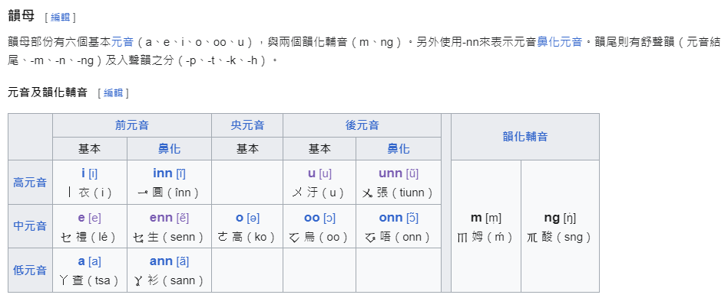
13 | ㄗ | y | z | ts | 13 | ㄨㄧ | ㄨㄧㆷ | ui | ui
14 | ㄘ | h | c | tsh | 14 | ㄨㄚ | ㄨㄚㆷ | ua | ua
15 | ㆡ | b | j | j | 15 | ㄨㆤ | ㄨㆤㆷ | ue | ue
16 | ㄙ | n | s | s | 16 | ㄨㄞ | ㄨㄞㆷ | uI | uai
17 | ㄐ | Y | Z | tsi
18 | ㄑ | H | C | tshi
19 | ㆢ | B | J | ji | 韻母
20 | ㄒ | N | S | si | 序號 | 舒聲注音 | 促聲注音 | 字典編碼 | 拼音字母
21 | ㄏ | r | h | h | 1 | ㆪ |  | Ni | inn
22 | ㄚ | * | a | a | 2 | ㆫ |  | Nu
23 | ㆩ | i | Na | ann | 3 | ㆩ | ㆩㆷ | Na | ann
24 | ㆦ | I | O | o | 4 | ㆧ | ㆧㆷ | No | onn
25 | ㆧ | k | NO | onn | 5 | ㆥ | ㆥㆷ | Ne | enn
26 | ㄜ | o | o | o | 6 | ㆮ |  | NI | ainn
27 | ㆤ | O | e | e | 7 | ㆯ | ㆯㆷ | NU | aunn
28 | ㆥ | 9 | Ne | enn | 8 | ㄧㆫ |  | Niu | iunn
29 | ㄧ | U | i | i | 9 | ㄧㆩ | ㄧㆩㆷ | Nia | iann
30 | ㆪ | j | Ni | inn | 10 | ㄧㆧ |  | Nio | ionn
31 | ㄨ | J | u | u | 11 | ㄧㆯ |  | NiU | iaunn
32 | ㆫ |  | Nu | unn | 12 | ㄨㆪ |  | Nui | uinn
33 | ㄞ | ( | I | ai | 13 | ㄨㆩ |  | Nua | uann
34 | ㆮ | l | NI | ainn | 14 | ㄨㆥ |  | Nue | uenn
35 | ㄠ | L | U | au | 15 | ㄨㆮ | ㄨㆮㆷ | NuI | uainn
36 | ㆯ | , | NU | aunn
37 | ㆰ | < | aB | am
38 | ㆱ | m | oB | om | ㆬ韻尾
39 | ㆬ | 0 | B | m | 序號 | 舒聲注音 | 促聲注音 | 字典編碼 | 拼音字母
40 | ㄢ | p | aD | an | 1 | ㄧㆬ | ㄧㆴ | iB | im
41 | ㄣ | ; | iD | in | 2 | ㆰ | ㆰㆴ | aB | am
42 | ㄤ | : | aG | ang | 3 | ㆱ | ㆱㆴ | oB | om
43 | ㆲ | / | OG | ong | 4 | ㄧㆰ | ㄧㆴ | iaB | iam
44 | ㄥ | - | oG | -ng
45 | ㆭ | u | G
46 |  | 4 |  | 1 | ㄣ韻尾
47 | ˋ | 3 |  | 2 | 序號 | 舒聲注音 | 促聲注音 | 字典編碼 | 拼音字母
48 | ˪ | b |  | 3 | 1 | ㄣ | ㄣㆵ | n | D
49 | ㆴ | t |  | p4 | 2 | ㄧㄣ | ㄧㆵ | in | iD
50 | ㆵ | g |  | t4 | 3 | ㄨㄣ | ㄨㆵ | un | uD
51 | ㆻ | z |  | k4 | 4 | ㄢ | ㄢㆵ | an | aD
52 | ㆷ | 6 |  | h4 | 5 | ㄧㄢ | ㄧㆵ | ian | iaD
53 | ˊ | 5 |  | 5 | 6 | ㄨㄢ | ㄨㆵ | uan | uaD
54 | ˫ | 7 |  | 7
55 | ˙ |  |  | 8
 |  |  |  |  | ㆭ韻尾
 |  |  |  |  | 序號 | 舒聲注音 | 促聲注音 | 字典編碼 | 拼音字母
 |  |  |  |  | 1 | ㄤ | ㄤㆻ | aG | ang
 |  |  |  |  | 2 | ㄥ | ㄥㆻ | oG
 |  |  |  |  | 3 | ㆲ | ㆲㆻ | OG | ong
 |  |  |  |  | 4 | ㄧㄤ | ㄧㆻ | iaG | iang
 |  |  |  |  | 5 | ㄧㄥ | ㄧㆻ | ioG | ing
 |  |  |  |  | 6 | ㄧㆲ | ㄧㆻ | ioG | iong
 |  |  |  |  | 7 | ㄨㄤ | ㄨㆻ | uaG | uang

 |  |  |  |  | 韻化聲母
 |  |  |  |  | 序號 | 舒聲注音 | 促聲注音 | 字典編碼 | 拼音字母
 |  |  |  |  | 1 | ㆬ | ㆬㆷ | B | m
 |  |  |  |  | 2 | ㆭ | ㆭㆷ | G | ng

參考鍵盤
